Pra -Permohonan IP
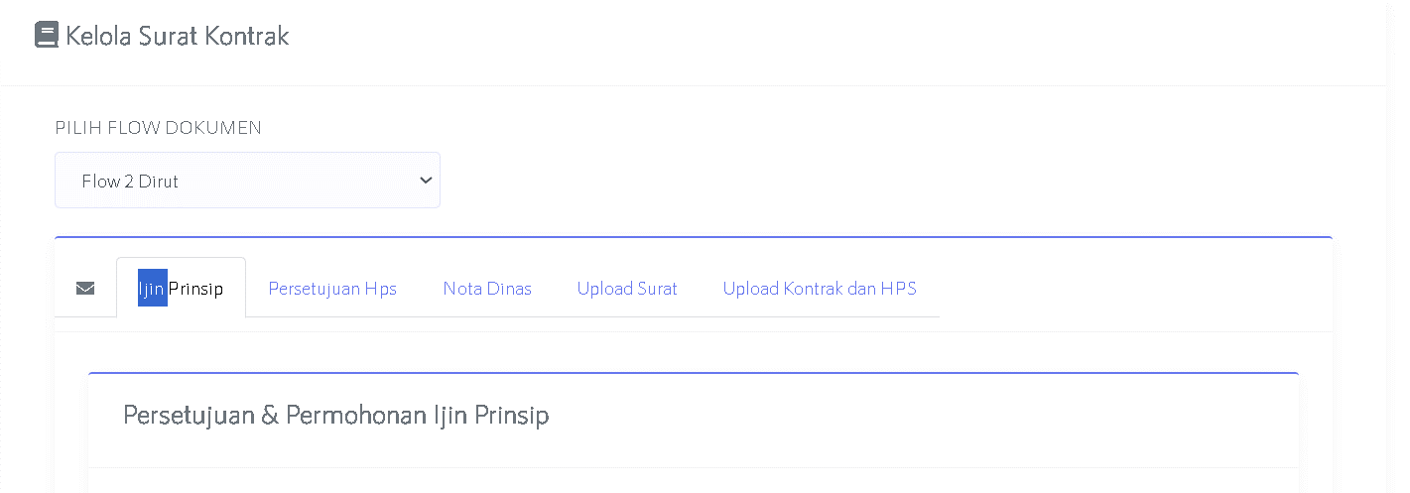

Master Data
Persuratan

Informasi struktur organisasi
View
DOWNLOAD
WORD/PDF
UPLOAD

 | NAV-TAB PERSURATAN
No | Nama Persuratan | Perihal Surat | Nomor Surat | Tanggal Surat | Dari |  | Ke |  | ! | !
 |  |  |  |  | Nama | Jabatan | Nama | Jabatan
1 | Permohonan Ip Ca Ke Gm | Permohonan Persetujuan Izin Prinsip Pengadaan Jasa Pemborongan Pekerjaan Pemeliharaan Periodik Pada Ruas Jalan Tol Jakarta-Cikampek Jalur A dan Ramp Simpang Susun Tahun 2023 |  | 2023-09-22 |  |  |  |  |  | !
2 | Permohonan Ip Gm Ke Dirops | Permohonan Persetujuan Izin Prinsip Pengadaan Jasa Pemborongan Pekerjaan Pemeliharaan Periodik Pada Ruas Jalan Tol Jakarta-Cikampek Jalur A dan Ramp Simpang Susun Tahun 2023 |  | 2023-09-23 |  |  |  |  |  | !
3 | Permohonan Ip Dirops Ke Dirut | Permohonan Persetujuan Izin Prinsip Pengadaan Jasa Pemborongan Pekerjaan Pemeliharaan Periodik Pada Ruas Jalan Tol Jakarta-Cikampek Jalur A dan Ramp Simpang Susun Tahun 2023 |  | 2023-09-24 |  |  |  |  |  | !
4 | Persetujuan Ip Dirops Ke Dirut | Persetujuan Izin Prinsip Pengadaan Jasa Pemborongan Pekerjaan Pemeliharaan Periodik Pada Ruas Jalan Tol Jakarta-Cikampek Jalur A dan Ramp Simpang Susun Tahun 2023 |  | 2023-09-25 |  |  |  |  |  | !

5 | Permohonan HPS Ca Ke Gm |  |  | 2023-09-26 |  |  |  |  |  | !
6 | Permohonan HPS Gm Ke Dirops |  |  | 2023-09-27 |  |  |  |  |  | !
7 | Permohonan HPS Dirops Ke Dirut |  |  | 2023-09-30 |  |  |  |  |  | !
8 | Persetujuan HPS Dirops Ke Dirut |  |  | 2023-10-01 |  |  |  |  |  | !

9 | Nota Dinas Permohonan Pengadaan |  |  |  |  |  |  | Procurement GM |  | !

Nama Pekerjaan diambil saat membuat mata anggaran
 | NAV-TAB MASTER DATA
No | Uraian | Uraian Otomatisasi | Keterangan
1 | Jenis Pengadaan | - Penyedia Barang - Jasa Pemborongan - Jasa Lain - Jasa Konsultansi - Jasa Konsultansi Perorangan - Jasa lain (edit di master data)…
2 | Nama Pekerjaan | ….isian… | !
Lokasi Pekerjaan diambil mengikuti sub-area kontrak manajemen yang dipilih
3 | Lokasi Pekerjaan | Ruas Jalan Tol Jakarta-Cikampek | !
4 | Sasaran Pekerjaan | ada pilihan SPM / Non-SPM
 |  | Jika SPM
 |  | Pemenuhan Standar Pelayanan Minimal (SPM) Substansi Pelayanan

Nilai Pagu SFO A diambil dari Tabel Pra Pengadaan Pekerjaan ...otomatis nama....
 |  | Jika non-SPM
 |  | maka ketik sendiri
5 | Pagu Biaya (setelah PPN) | SFO A | !
Nilai Pagu SFO B diambil dari Tabel Pra Pengadaan Pekerjaan ...otomatis nama....
 |  | RP 50.000.000.000,00
 |  | SFO B | !
 |  | RP 30.000.000.000,00
 |  | TOTAL
 |  | RP 80.000.000.000,00
Nilai Perkiraan Biaya SFO A diambil dari Tabel Pra Pengadaan Pekerjaan ...otomatis nama....
6 | Perkiraan Biaya (setelah PPN) | SFO A | !
 |  | RP 50.000.000.000,00
Nilai Perkiraan Biaya SFO B diambil dari Tabel Pra Pengadaan Pekerjaan ...otomatis nama....
 |  | SFO B | !
 |  | RP 30.000.000.000,00
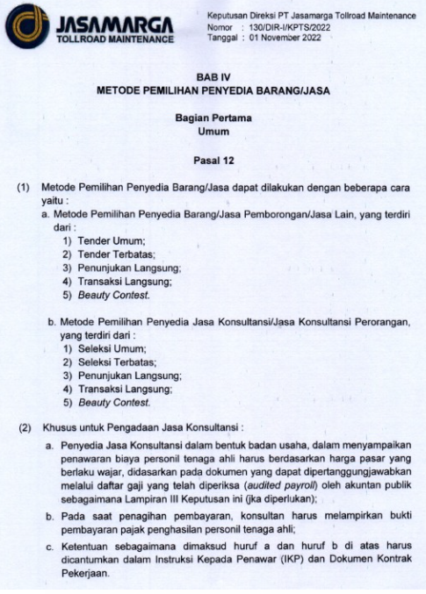
 |  | TOTAL | !
 |  | RP 80.000.000.000,00

7 | PPN yang digunakan | 10/11/12%
8 | Waktu Pelakasanaan | 240 (dua ratus empat puluh) Hari Kalender | ketik sendiri
9 | Waktu Pemeliharaan | 365 (tiga ratus enam puluh lima) Hari Kalender | ketik sendiri
10 | Metode Pengadaan | pilih dahulu Penyedia Barang/Jasa
 |  | atau
 |  | Penyedia Jasa Konsultansi
12 | Pra/Pasca Kualifikasi | Pra/Pasca Kualifikasi
13 | Pembebanan Biaya | Single-Years / Multi-Years
 |  | Capex / Opex
 |  | Tahun : Single pilih 1 Tahun, Multi pilih beberapa Tahun
 |  | Mata Anggaran (Capex/Opex) Tahun 2023 / Tahun 2023, Tahun 2024
 |  | PT JMTM Area Jakarta-Cikampek
14 | Alasan Administrasi |  | ! | 1. Berdasarkan Surat Keputusan Direksi Nomor : 130/DIR-I/KPTS/2022, tanggal 1 November 2022, tentang Pedoman Pelaksanaan Pengadaan Barang/Jasa di Lingkungan PT Jasamarga Tollroad Maintenance;
 | Alasan Teknis |  | ! | 2.1 Peserta yang diundang untuk menyampaikan Dokumen Penawaran adalah Peserta yang mempunyai kompetensi dan kemampuan usaha sebagai Penyedia Jasa yang telah memenuhi persyaratan kualifikasi sebagai Penyedia Jasa.
 |  |  | ! | 2.2 Metode Tender Umum dengan Pra Kualifikasi dapat menjamin proses pengadaan yang efektif, efisien, kompetitif, dan transparan.

